상품제안서
카르페디엠 70 암막 골프우산 | 상품코드: S42167

 |  |  |  |  |  |  | 02-713-8555 | www.synergygift.co.kr
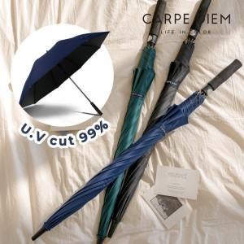

【상세/제작정보】 | <p><span style="font-size: 14pt;">※ 손잡이 1도인쇄 잉크색상 - 실버, 블랙</span><br><span style="font-size: 14pt;">※&nbsp;원단 1도인쇄 잉크색상 - 실버, 골드, 블랙​​</span></p>

【인쇄/포장옵션】 | 실크, 원단실크1도 / 포장불가능

【공급단가】 | 수량 | 30~ | 100~ | 300~ | 1,000~ | 3,000~
*VAT별도 | 네이비 | 10,790원 | 10,290원 | 9,620원 | 9,370원 | 9,210원
 | 다크 그린 | 10,790원 | 10,290원 | 9,620원 | 9,370원 | 9,210원
 | 블랙 | 10,790원 | 10,290원 | 9,620원 | 9,370원 | 9,210원

【상품 URL】 | https://www.synergygift.co.kr:443/src/goods_detail.php?gdno=42167

